Guia de Instruções
Bem vindo ao sistema interno da StreetArt! Somos uma loja de tênis de todos os tipos, tamanhos e cores que se possa imaginar.
Aqui dentro você poderá cadastrar produtos no sistema e no estoque, cadastrar pedidos da loja e cadastrar as suas vendas!
Os próximos passos te mostrarão como fazer cada um desses processos.

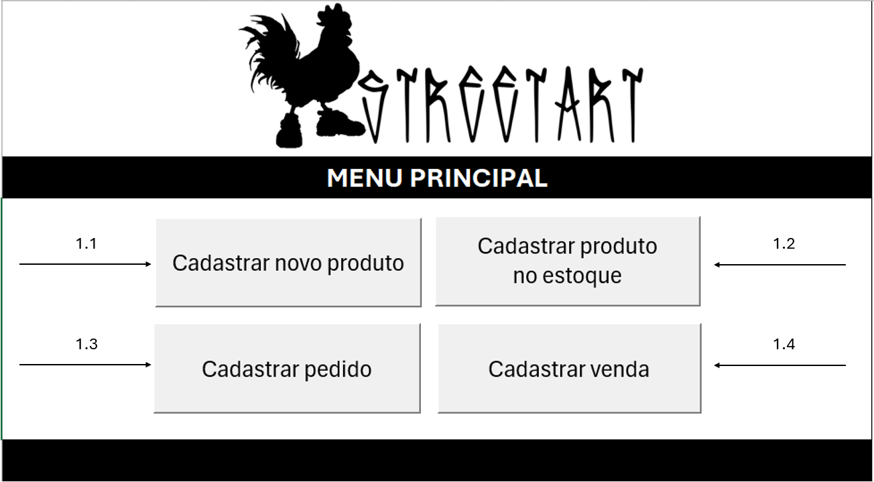

 | 1.1 Cadastro de novos produtos
 |  | Aqui nesse formulário é possível cadastrar produtos para a loja.
 |  | Eles serão como uma tabela principal onde você poderá consultar posteriormente pelos outros formulários.
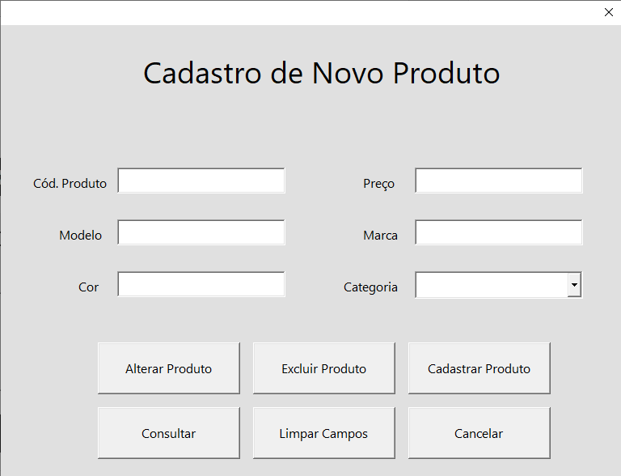

 |  |  |  |  |  | Caso você queira consultar ou excluir um produto, preencha apenas o campo de código do produto.

 |  |  |  |  |  | Caso você queira cadastrar um produto, preencha TODOS os campos necessários.
 |  |  |  |  |  | Agora, se você for alterar um produto, preencha o código do produto que irá ser alterado, clique em "Consultar" e altere a informação desejada.
 |  |  |  |  |  |  | Após isso, clique em "Alterar Produto" para a tabela ser atualizada com os dados mais recentes.

 | 1.2 Cadastro de produtos no Estoque
 |  | Esse formulário possibilita o cadastro de produtos na tabela de estoque.
 |  | A diferença entre o estoque e o cadastro é a utilização de cada um. Enquanto o cadastro serve apenas como um banco de dados para a consulta dos tênis vendidos pela loja, a tabela de estoque
 |  |  | fornece mais informações, como a quantidade de tênis disponíveis em seus variados tamanhos e cores.

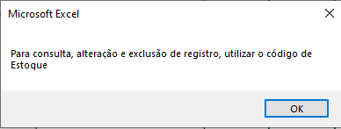
 |  |  |  | Para os formulários de estoque, pedidos e vendas, foi criado outro código de produto, o que facilita na utilização do sistema.

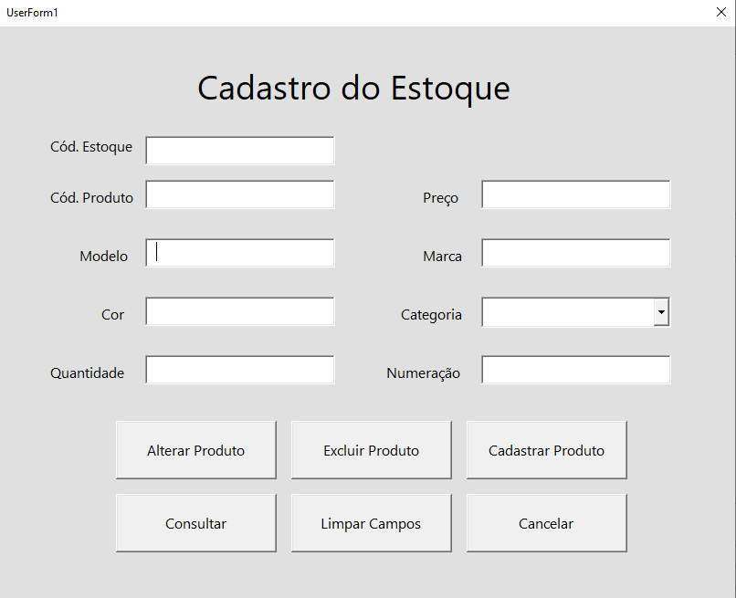

 |  |  |  |  |  |  | Insira o Código de Estoque para consultar, alterar ou registrar algum produto.

 |  |  |  |  |  |  | Para alterar um produto, insira o código de Estoque e consulte. Após isso, insira os dados desejados.

 |  |  |  |  |  |  | Para excluir um produto, siga os mesmos passos da alteração, mas clique em excluir.
 |  |  |  |  |  |  |  | O produto será excluído da planilha "estoque".

 |  |  |  |  |  |  | Para cadastrar um produto, não é necessário preencher nenhum campo, apenas aperte "cadastrar um produto" e preencha as informações necessárias.
 |  |  |  |  |  |  |  | OBS. Para cadastrar um produto no estoque, é preciso que ele esteja na tabela "Cadastro de Produtos".

 |  |  |  |  |  |  | Agora, para consultar um produto, basta inserir o código de produto e clicar em "consultar" que as informações aparecerão.

 | 1.3 Cadastro de Pedidos

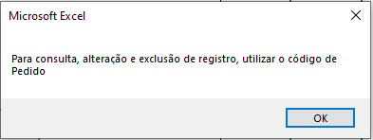

 |  |  |  | Para os formulários de estoque, pedidos e vendas, foi criado outro código de produto, o que facilita na utilização do sistema.
 |  |  |  |  | Nesse caso, foi criado o código de Pedido.

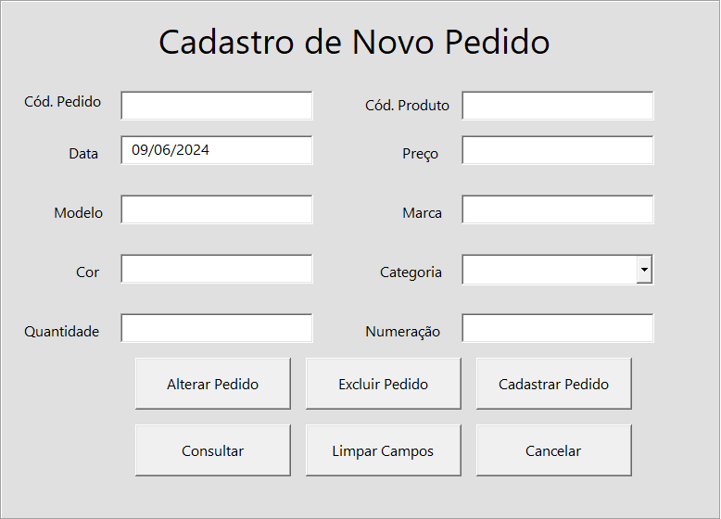

 |  |  |  |  |  |  |  | O cadastro de novo pedido serve para repor o estoque, ou seja, a são pedidos da loja.

 |  |  |  |  |  |  |  | A data é automaticamente preenchida com a data do sistema.

 |  |  |  |  |  |  |  | Insira os dados necessários e clique na função desejada.

 |  |  |  |  |  |  |  | O diferencial desse formulário é a soma dos pedidos ao estoque automaticamente.

 |  |  |  |  |  |  |  | Para consultar um produto, insira apenas a TextBox do código de produto.

 | 1.4 Cadastro de Vendas
 |  | O formulário de vendas tem como função o cadastro de vendas da loja.
 |  | A quantidade vendida é subtraída do estoque de forma automática.
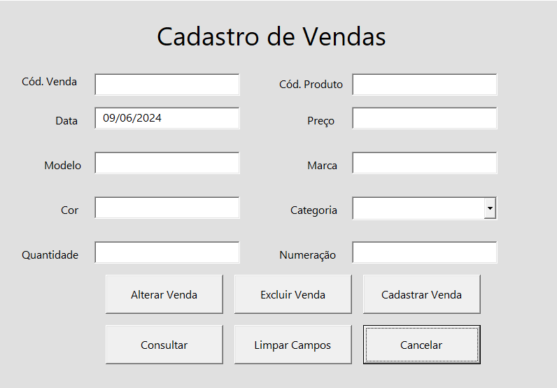

 |  |  |  |  |  |  |  | O cadastro de vendas segue os mesmos passos. Preencha as informações necessárias e clique na função desejada.

